Datos personales
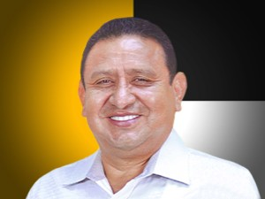

Nombres: | Simón Bolívar
Apellidos: | Remache Moreno
Facebook: | https://www.facebook.com/Remache.elpescador
Twitter: | @RemacheSimon1
Descripción:

